ﾌﾟﾛｸﾞﾗﾑ(表) 当日用
ABCラボ成果発表会
プログラム
13:15～16:05
～第２部～

 |  |  | ★10 | Durian | "BEARS IN THE NIGHT"

 |  |  | ★11 | Lemon | Malala Yousafzai
 |  |  |  |  | 国連本部でのスピーチ
～第1部～
 |  |  | ★12 | Special | "My Ten Years"

★1 | 開会のごあいさつ |  |  |  |  |  | 指導者
 |  |  | ★13 | 講演 |  | 東城和美 金井美恵子
 |  |  |  | 現在の英語教育事情 |  | 有馬真由美 吉浦麻衣
★2 | スクールポリシー

★
★
Did you have fun?
Did you have fun?
★3 | ABCラボとはどんな教室か |  | ★14 | 表彰
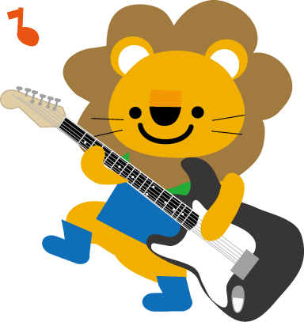

★4 | 講師紹介
 |  |  | ★15 | 全体合唱その２
 |  |  |  | "Country Road"
★5 | 全体合唱その１ |  |  | "Tomorrow"
 | "Do Re Mi"
 |  |  | ★16 | 閉会のごあいさつ

★6 | ママと歌おう | "A Beautiful Butterfly"
無料体験3回券
Let's Speak English!
Name:____________________＿＿＿
（たいけんするかたのおなまえ）
TEL: ＿＿＿＿＿＿＿＿＿＿＿＿
学年/年齢：＿＿＿＿/＿＿＿＿＿

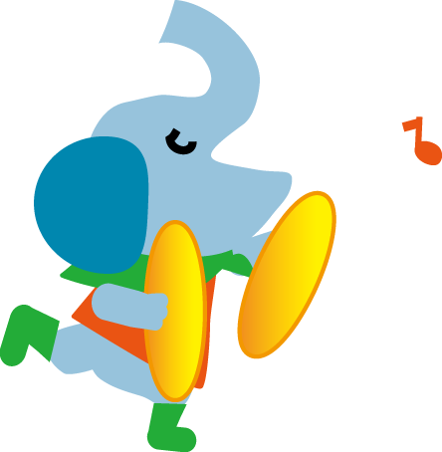
きりとり
★7 | Little Apple | "The Balloon Animals"

★8 | Apple | "Me Myself"
 |  | "The Balloon Animals"

★9 | Cherry | "Mr. BROWN CAN MOO,
 |  | CAN YOU? "

